상품제안서
뮤스트 스마트폰 태블릿 거치대 | 상품코드: S24453

 |  |  |  |  |  |  | 02-713-8555 | www.synergygift.co.kr
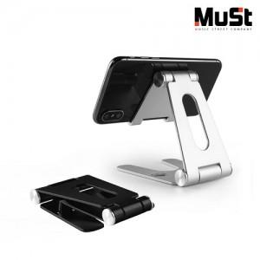

【상세/제작정보】

【인쇄/포장옵션】 | 레이저, 스티커 / 포장지포장

【공급단가】 | 수량 | 50~ | 100~ | 500~ | 1,000~ | 5,000~
*VAT별도 | 단가 | 6,200원 | 6,000원 | 5,550원 | 5,450원 | 5,250원

【상품 URL】 | https://www.synergygift.co.kr:443/src/goods_detail.php?gdno=24453

